표지
문서번호 : | SSTS-AG09

 |  |  | Version | V1.0
 |  |  | 개정일자 | 2025-03-20
 |  |  | 작성자 | 서정만

 |  | 신성통상 차세대 POS 및 키오스크 구축
 |  | 결함관리대장(단위테스트)



CJ올리브네트웍스의 사전 승인 없이 본 내용의 전부 또는 일부에 대한 복사, 전재, 배포, 사용을 금합니다.

결함관리절차 및 기준지표
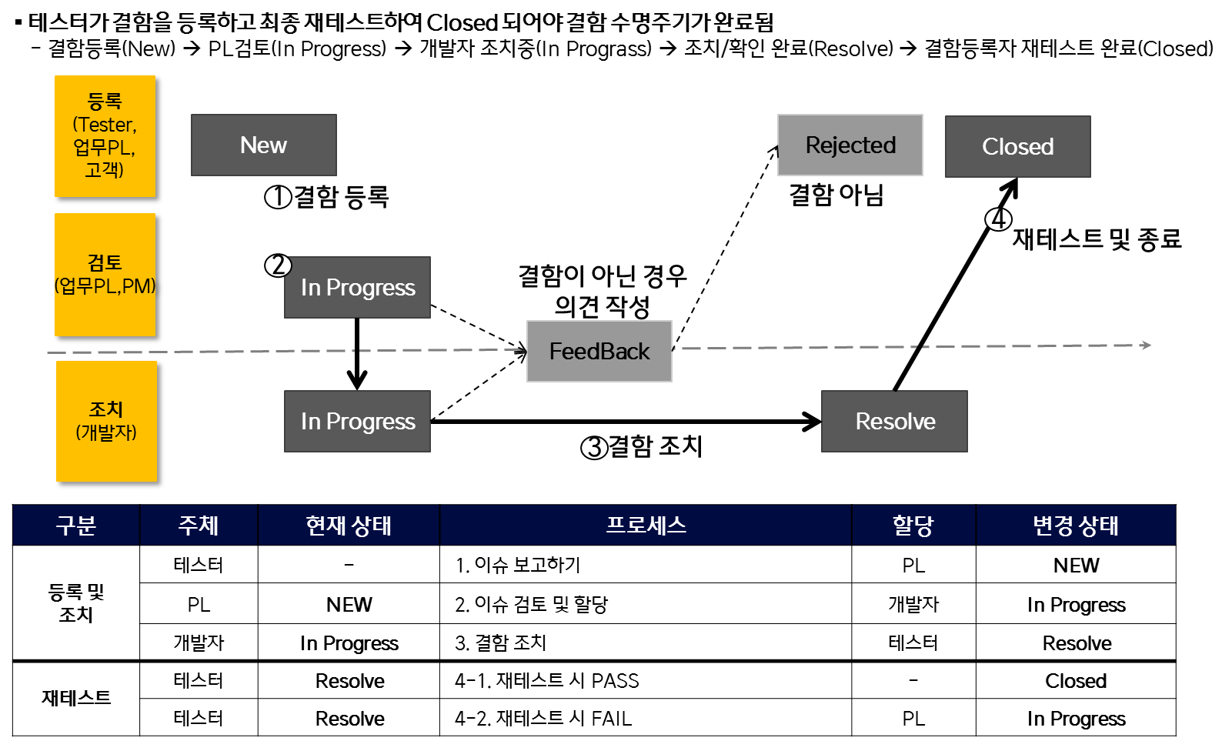
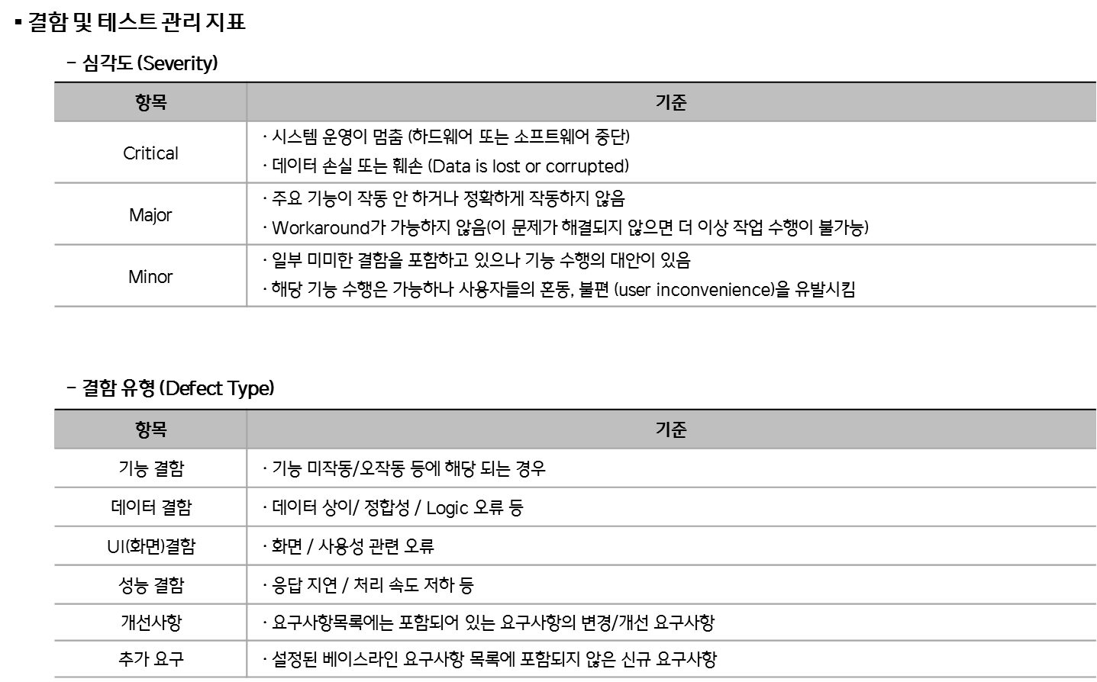
결함관리 프로세스

